이용안내
사회조사 기본 사항
 | 통계승인번호 | 제101018호
 | 조사 시작 연도 | 1977년
 | 목표 가구 수 | 18,576가구
 | 조사 대상 | 전국의 일반 가구(기숙, 사회시설 제외)에 거주하는 만 13세 이상 모든 가구원
 | 조사 부문 | (짝수 해) 보건, 교육, 안전, 가족, 환경 등 5개 분야 (홀수 해) 복지, 사회참여, 문화와 여가, 소득과 소비, 노동 등 5개 분야

2019년 사회조사 기본 사항
 | 조사 부문 | 복지, 사회참여, 문화와 여가, 소득과 소비, 노동
 | 조사 기간 | 2019. 5. 15. - 5. 30.
 | 조사 완료 가구 | 18,503가구
 | 조사 완료 가구원 수 | 36,310명
 | 표본 추출 방법 | 7대 특·광역시(동부)와 세종시 및 9개 도지역(동·읍면부)을 기준으로 27개 층을 구성 후 확률비례계통 추출방법으로 1548개 표본 조사구 추출

마이크로데이터 이용 안내
 | 가중치 | 사회조사는 표본조사로서 마이크로데이터 이용 시 집계 결과에 가중치를 적용하여야 모집단의 특성을 추정할 수 있습니다.
 | 가중치 종류 | 사회조사 마이크로데이터에는 가구 가중치와 가구원 가중치가 모두 존재하며, 각각은 조사 기준 시점의 우리나라의 가구 수와 인구 수를 추정하여 산출되었습니다. (→ 사회조사 가구 가중치와 가구원 가중치를 각각 모두 더하면, 기준 시점의 추정 가구 수와 추정 인구 수가 계산됨)
 | 가중치 선택 | 이에 따라, 마이크로데이터 이용 시 이용 항목의 성격에 따라 가구 가중치와 가구원 가중치를 적절하게 선택해야 합니다. 예를 들어, 사회조사 응답 가구원 개인의 의식을 알고자 하는 경우라면 가구원 가중치 사용이 더 타당하며, 가구주만 응답하는 항목 등 응답 가구의 특성을 파악하고자 경우에는 가구 가중치를 사용함이 더 타당합니다.
 | 가중치 적용 예(코드형 항목) | 사회조사 코드형 항목은 대부분 선택형 조사표 문항으로 구성되어 있으며, 주로 각각의 선택 문항별 응답 분포를 확인하기 위하여 이용됩니다. 일반적인 통계 분석 프로그램에는 가중치를 적용하여 항목의 세부 응답 분포를 산출하는 함수 등이 마련되어 있습니다. 이런 경우, 해당 함수 사용 시 가중치 적용 옵션에 사회조사의 가중치 열(RATIO2 등)을 지정하고 진행하면 됩니다. 엑셀 등에서, 가중치를 직접 계산하여 응답 분포를 사용하는 방법에 대해서는 아래 자료를 참고하시기 바랍니다.
 | 가중치 적용 예(숫자형 항목) | 사회조사 숫자형 항목은 대부분 응답자가 조사표에 구체적인 수치를 직접 입력하는 문항으로 구성되어 있으며, 입력 값의 평균값 등을 확인하기 위하여 이용됩니다. 이 또한 일반적인 통계 분석 프로그램에서 가중치를 적용한 평균 등을 산출하는 함수 등이 마련되어 있어, 해당 함수의 가중치 적용 옵션에 사회조사 가중치 열(RATIO2 등)을 지정하고 진행하면 됩니다. 엑셀 등에서, 가중치를 직접 계산하여 평균을 산출하는 방법에 대해서는 아래 자료를 참고하시기 바랍니다.

가중치 적용 예(코드형 항목)
 | ※ 코드형 항목(범주형 항목)이란 대상을 일정한 범주에 속하게 하여 각각의 범주에 임의의 값을 부여한 항목을 말합니다. 통상 임의의 값은 숫자를 사용하며, 코드형 항목을 해석하기 위해서는 별도의 코드집이 필요합니다. 사회조사의 경우 대게 선택형 조사표 문항이 코드형 항목이 되며, 선택 항목 번호로 값이 변합됩니다. 예를 들어 조사표 문항 1번의 성별은 ①, ②로 구성되며 ①과 ②는 각각 남자, 여자를 뜻합니다. 본 설계서상 열 형식은 "코드"로 표시되어 있습니다.
 | 1. 자료 확인 | 가중치가 있는 아래와 같은 자료에서 코드형 항목A의 응답분포를 확인한다고 가정합니다. 아래 자료의 경우 모두 5개 행(레코드)으로 구성되어 있으며, 각각의 행은 각각의 응답자의 응답사항을 나타냅니다. 가중치를 모두 더하면 615가 산출되며 이를 통해 해당 자료는 615명분의 응답을 추정한다고 볼 수 있습니다.
 | 2. 항목A에 대한 더미 열(컬럼) 만들기 | 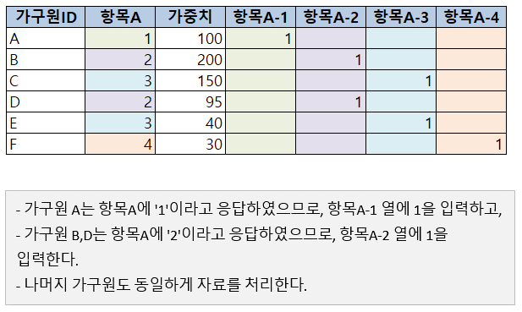 가중치를 적용하기 위하여 항목A의 응답범위에 맞게 분석용 더미 열을 생성하고, 각 응답자별 응답사항에 맞게 1을 입력합니다. 1을 입력하는 이유는 가중치값을 곱하기 위함입니다.(3에서 활용)
 | 3. 더미 열에 가중치 적용하기 | 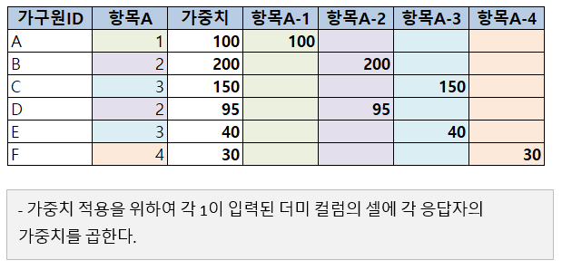 각 더미 열에 1이 입력된 셀에 각각의 행에 맞는 가중치를 곱하여 가중치를 적용합니다.
 | 4. 각각의 열을 더하여 가중치가 적용된 응답수 얻기 | 3에서 얻은 값을 각 열별로 모두 더하여, 각 열별로 가중치가 적용된 응답 총수를 구합니다.
 | 5. 가중치 총합으로 각 응답 총수를 나누어 분포 구하기 | 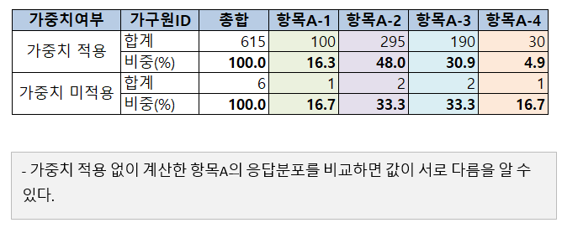 4에서 얻은 값은 각각의 열값을 가중치 총합으로 나누어 비중을 구합니다. 이 결과가 가중치가 적용된 항목A의 응답분포입니다.

가중치 적용 예(숫자형 항목)
 | 1. 자료 확인 | 가중치가 있는 아래와 같은 자료에서 숫자형 항목B의 응답자 평균를 확인한다고 가정합니다. 아래 자료의 경우 모두 5개 행(레코드)으로 구성되어 있으며, 각각의 행은 각각의 응답자의 응답사항을 나타냅니다. 가중치를 모두 더하면 615가 산출되며 이를 통해 해당 자료는 615명분의 응답을 추정한다고 볼 수 있습니다.
 | 2. 항목B에 가중치 적용하기 | 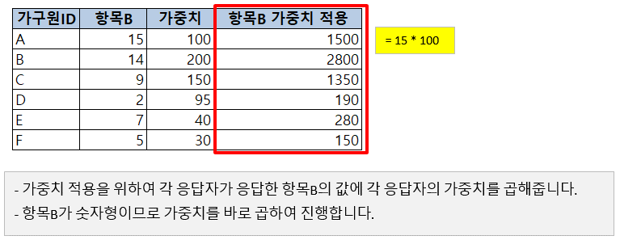 가중치를 적용하기 위하여 항목B와 가중치열의 대응하는 각각의 셀을 곱합니다. 항목B가 숫자형이므로 바로 가중치를 곱해 줍니다.
 | 3. 항목B와 가중치 열 총계 구하기 | 평균 계산을 위하여 각 열에 대한 총계를 구합니다.
 | 4. 항목B의 가중 평균 구하기 | 3에서 얻은 항목 B의 총계를 가중치 총계로 나누어 가중값이 적용된 6명의 응답 평균을 구합니다.

